Sheet1
https://www.jawhm.or.jp/country/

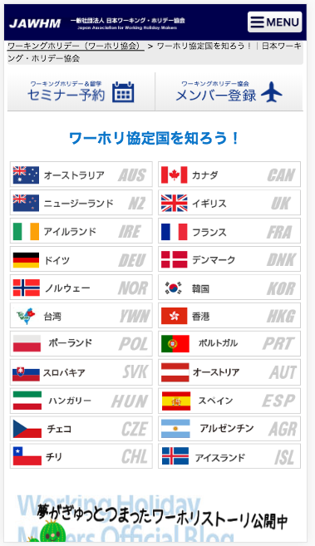

本格英語ならコチラから！
本格英語ならコチラから！

目的に合わせて選べる人気国！

その他の協定国

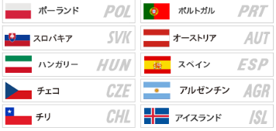

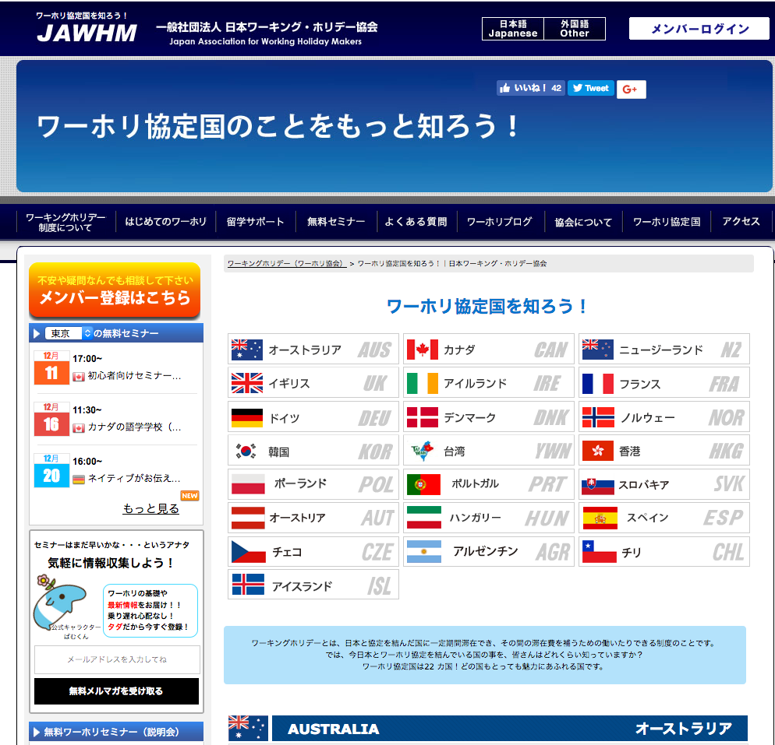

本格英語ならコチラから！

オーストラリア
カナダ
ニュージーランド
イギリス
は、大きく表示してください。
Xin thể hiện 4 nước này to lên

目的に合わせて選べる人気国！

その他の協定国

